首期
TOREAD-首件（首批）检验报告书
订单类别 | 成衣 |  | 合同签订方 |  | 青岛润安源服装有限公司 |  | 生产工厂 | 青岛润安源
订单基础信息 |  |  | 生产•出货进度 |  |  |  | 指示•确认资料
款号 | TABBFL91091 |  | 合同交期 |  | 2024-09-20 |  | 产前确认样 |  | 有 | 无
品名 | 带队服 |  | 上线日 |  | 2024-09-10 |  | 原辅材料卡 |  | 有 | 无
色/号型数 | 勇气红 |  | 缝制预计完成日 |  | 2024-09-24 |  | 大货面料确认样 |  | 有 | 无
订单数量 | 790 |  | 包装预计完成日 |  | 2024-09-24 |  | 印花、刺绣确认样 |  | 有 | 无
 |  |  | 预计发货时间 |  | 2024-09-28 |  | 洗唛、合格证指示资料 |  | 有 | 无
确认资料缺失内容说明：
【工艺确认】
原材料 | 正 | 误 |  | 印、绣花 | 正 | 误 | 无此工艺 | 洗水唛 | 正 | 误
辅料使用 | 正 | 误 |  | 胶膜工艺 | 正 | 误 | 无此工艺 | 合格证 | 正 | 误
制作工艺 | 正 | 误 |  | 压胶水压 | OK | NG | 无此工艺 | 缝纫用线 | 正 | 误
补充事项：
【面料品质确认】
物性检测 | OK | NG |  | 面料颜色 | OK | NG |  | 互染测试 | OK | NG
外观查验 | OK | NG |  | 面料缸差 | OK | NG |  | 水洗缩率 | OK | NG
问题描述：
【裁剪完成情况】
①裁剪完成比例（%）：
号型 颜色 | XXS | XS | S | M | L | XL | XXL | XXXL | XXXXL | 未裁齐原因
勇气红 |  |  | 100% | 100% | 100% | 100% | 100% | 100%

【成品检查明细】★颜色、数量需要写清楚
勇气红 / L

【规格确认】
①规格测量明细以插入附件形式列明，并注明洗前洗后规格
②规格异常情况 |  | 有 | 无 | 备注：
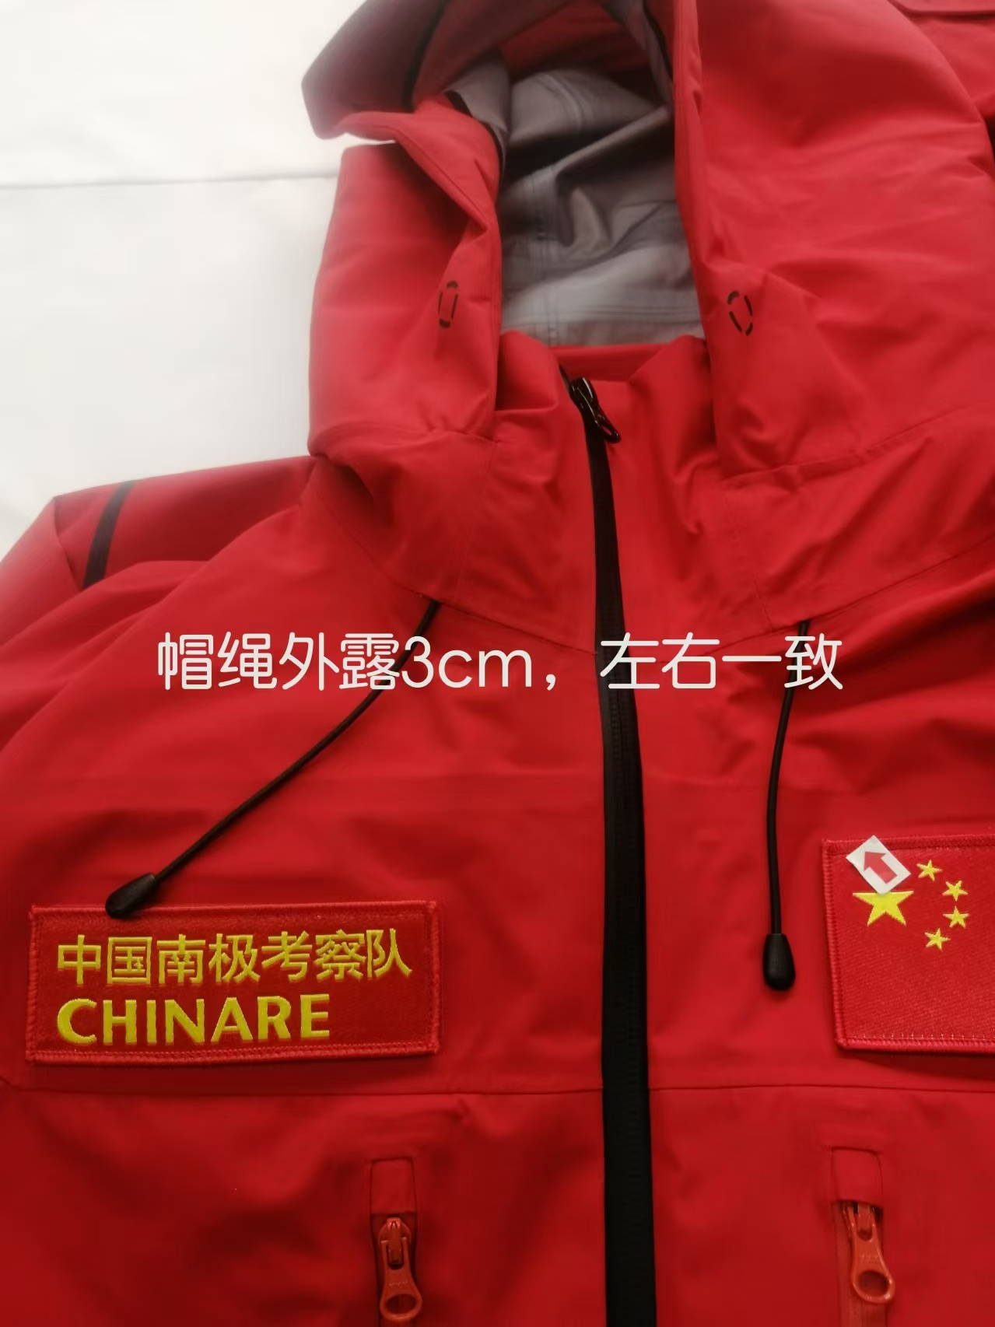
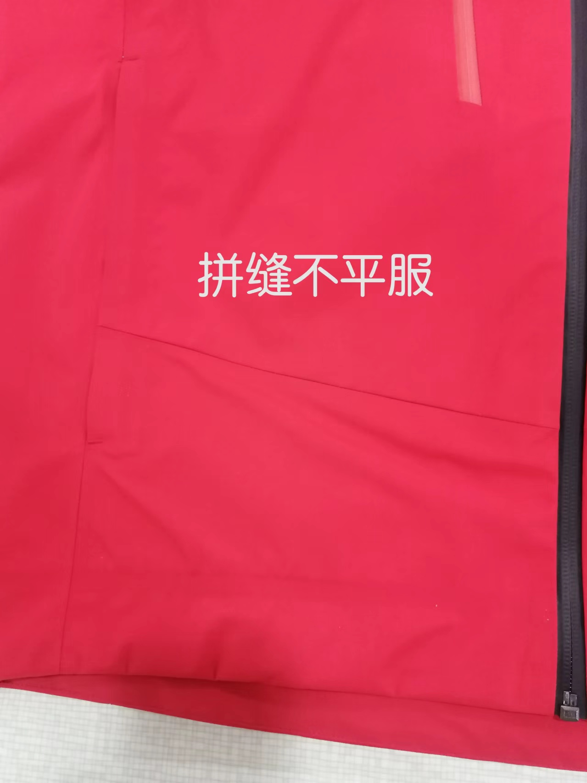
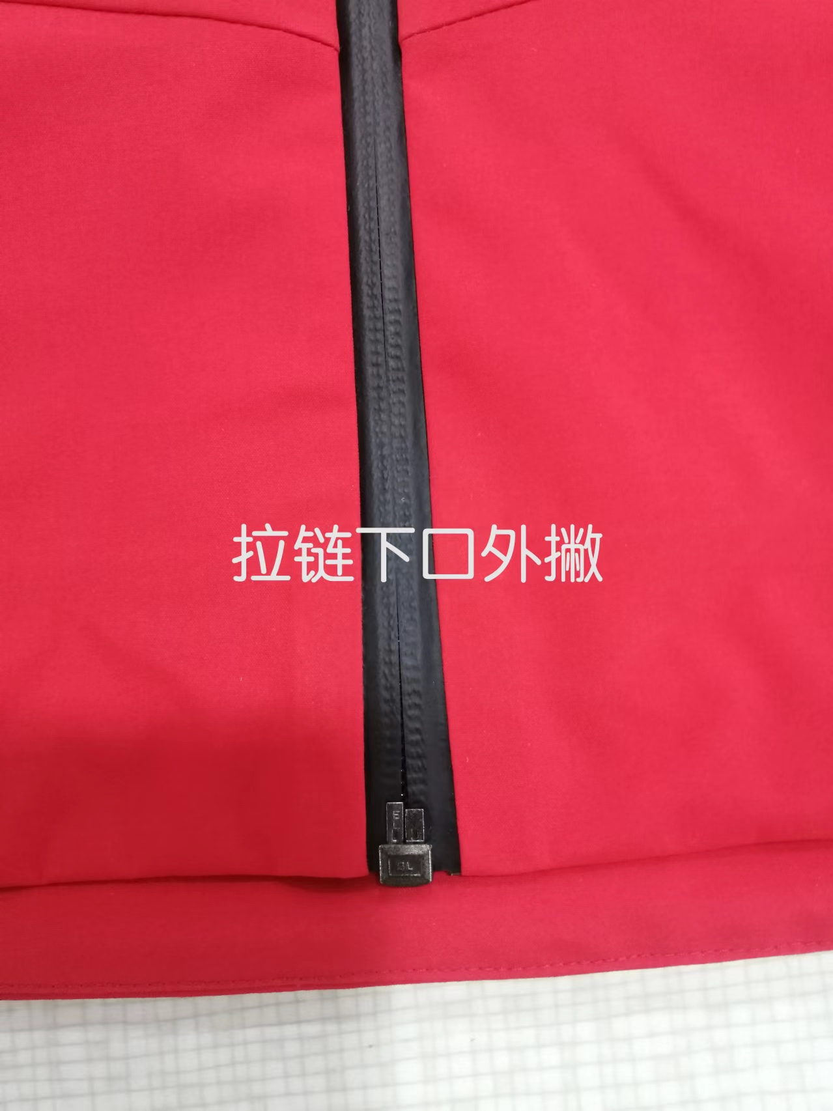
【问题点与指导项目】 ★的问题应添加照片说明（包括成品及半成品检查）
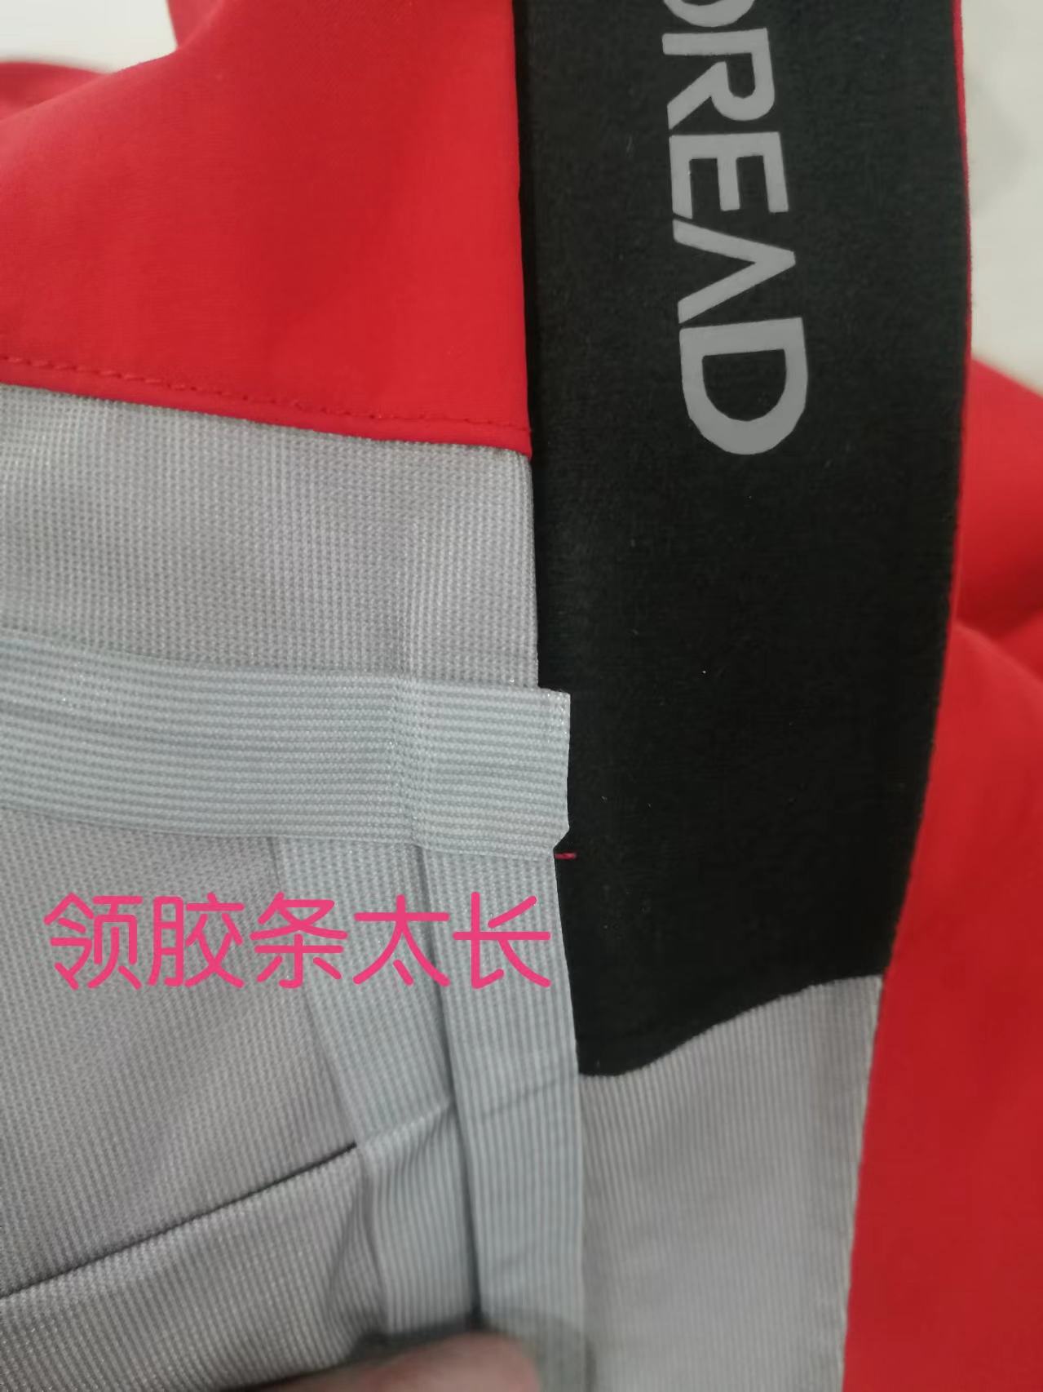
1，前中起皱。
2帽绳外露偏长。
3，领胶条偏长，出位。
4，下摆起扭，起皱。
5，拼缝不平服。
6，拉链下口外撇。

以上问题请及时改正。
【耐洗水确认】
粘衬 | OK | NG | 无此工艺 | 胶膜 | OK | NG | 无此工艺 | 扭曲 | OK | NG
印、绣花 | OK | NG | 无此工艺 | 压胶水压 | OK | NG | 无此工艺 | 水洗缩率 | OK | NG
补充事项：
【重大改善说明及整改复核时间】

检验部门 | 品质部 |  | 检验担当 | 王宪敏 | 查验时间 | 2024-09-18 | 工厂负责人 |  | Amy
【整改结果】
班组已经开始改善。
检验部门 |  |  | 检验担当 |  | 复核时间 |  | 工厂负责人

验货尺寸表
QC规格测量表
款号 | TABBFL91091 |  |  |  | 品名 | 带队服 |  |  |  |  |  |  | 青岛锦川
部位名称 | XS | S | M | L | XL | XXL | XXXL | XXXXL | XS |  | S | M |  | L |  | XL | 2XL |  | 3XL
 | 160/84B | 165/88B | 170/92B | 175/96B | 180/100B | 185/104B | 190/108B |  | 160/84B |  | 165/88B | 170/92B |  | 175/96B |  | 180/100B | 185/104B |  | 190/108B
后中长 | 69.0 | 70.0 | 72.0 | 74.0 | 76.0 | 78.0 | 79.0 |  | 1 |  | +0.5 | / |  | 1 |  | 0.5 | +1.5 |  | +0.5
前中长 | 66.5 | 67.5 | 69.5 | 71.5 | 73.5 | 75.5 | 76.5 |  | -0.5 |  | / | -0.2 |  | -0.5 |  | / | / |  | -0.2
胸围 | 106.0 | 110.0 | 114.0 | 118.0 | 122.0 | 126.0 | 132.0 |  | 1 |  | +0.5 | / |  | +1 |  | +1 | +1 |  | /
腰围 | 102.0 | 106.0 | 110.0 | 114.0 | 118.0 | 122.0 | 128.0 |  | -0.5 |  | / | -1 |  | -0.5 |  | +1 | / |  | +1
摆围 | 102.0 | 106.0 | 110.0 | 114.0 | 118.0 | 122.0 | 128.0 |  | / |  | +0.5 | +1 |  | -0.8 |  | -1.5 | -0.5 |  | /
肩宽 | 46.4 | 47.6 | 48.8 | 50.0 | 51.2 | 52.4 | 53.8 |  | 0.6 |  | +1 | -0.3 |  | -0.3 |  | +0.3 | +0.6 |  | -0.3
前胸宽 | -3.6 | -2.4 | -1.2 | 0.0 | 1.2 | 2.4 | 3.8 |  | / |  | / | / |  | / |  | / | / |  | /
后背宽 | -3.6 | -2.4 | -1.2 | 0.0 | 1.2 | 2.4 | 3.8 |  | / |  | / | / |  | / |  | / | / |  | /
肩点袖长 | 61.0 | 61.6 | 62.8 | 64.0 | 65.2 | 66.4 | 67.0 |  | -0.5 |  | -0.6 | -0.3 |  | -0.5 |  | -0.2 | -0.4 |  | +0.2
袖笼深 | -1.8 | -1.2 | -0.6 | 0.0 | 0.6 | 1.2 | 2.0 |  | / |  | / | / |  | / |  | / | / |  | /
袖山高 | -1.2 | -0.8 | -0.4 | 0.0 | 0.4 | 0.8 | 1.4 |  | / |  | / | / |  | / |  | / | / |  | /
袖肥/2（参考值见注解） | 20.6 | 21.4 | 22.2 | 23.0 | 23.8 | 24.6 | 25.8 |  | 0.4 |  | +0.2 | +0.3 |  | +0.5 |  | +0.3 | +0.3 |  | +0.2
袖肘围/2 | 17.4 | 18.1 | 18.8 | 19.5 | 20.2 | 20.9 | 21.8 |  | / |  | / | / |  | -0.5 |  | -0.5 | +0.3 |  | /
袖口围/2 | 13.0 | 13.5 | 14.0 | 14.5 | 15.0 | 15.5 | 16.2 |  | / |  | / | / |  | / |  | -0.3 | / |  | /
前领高 | 10.5 | 10.5 | 10.5 | 10.5 | 10.5 | 10.5 | 10.5 |  | / |  | -0.5 | / |  | / |  | / | / |  | /
后领高 | 10.0 | 10.0 | 10.0 | 10.0 | 10.0 | 10.0 | 10.0 |  | / |  | +0.5 | +0.2 |  | / |  | / | / |  | /
上领围 | 55.0 | 56.0 | 57.0 | 58.0 | 59.0 | 60.0 | 61.5 |  | / |  | -0.5 | / |  | / |  | -1 | -1 |  | +0.5
下领围 | 53.0 | 54.0 | 55.0 | 56.0 | 57.0 | 58.0 | 59.5 |  | -0.5 |  | / | -0.5 |  | -1 |  | +0.5 | -1 |  | -0.5
帽高 | 33.0 | 33.5 | 34.0 | 34.5 | 35.0 | 35.5 | 36.0 |  | -0.5 |  | -0.5 | / |  | +0.5 |  | -1 | / |  | /
帽宽 | 27.0 | 27.5 | 28.0 | 28.5 | 29.0 | 29.5 | 30.3 |  | / |  | +0.5 | +0.4 |  | / |  | / | +0.5 |  | +0.5
插手袋长 | 19.0 | 19.0 | 19.0 | 20.0 | 20.0 | 21.5 | 21.5 |  | 0.2 |  | -0.5 | / |  | / |  | / | / |  | /
胸袋 | 22.0 | 22.0 | 22.0 | 22.5 | 22.5 | 23.5 | 23.5 |  | / |  | +0.3 | +0.3 |  | +0.2 |  | / | / |  | /
拿破仑袋/内过面袋 | 15.0 | 15.0 | 15.0 | 15.0 | 15.0 | 16.5 | 16.5 |  | 0.2 |  | / | / |  | / |  | +0.3 | / |  | /
前胸LOGO距前中 | -0.9 | -0.6 | -0.3 | 0.0 | 0.3 | 0.6 | 0.9 |  | / |  | / | / |  | / |  | / | / |  | /
前胸LOGO距肩颈点 | -2.1 | -1.4 | -0.7 | 0.0 | 0.7 | 1.4 | 2.1 |  | / |  | / | / |  | / |  | / | / |  | /
/
备注：
初期请洗测2-3件，有问题的另加测量数量。
 |  |  |  |  |  |  |  |  |  | 验货时间： | 2024-09-27 |  |  |  | 跟单QC: | 王宪敏 | 工厂负责人： | Amy

